关系图
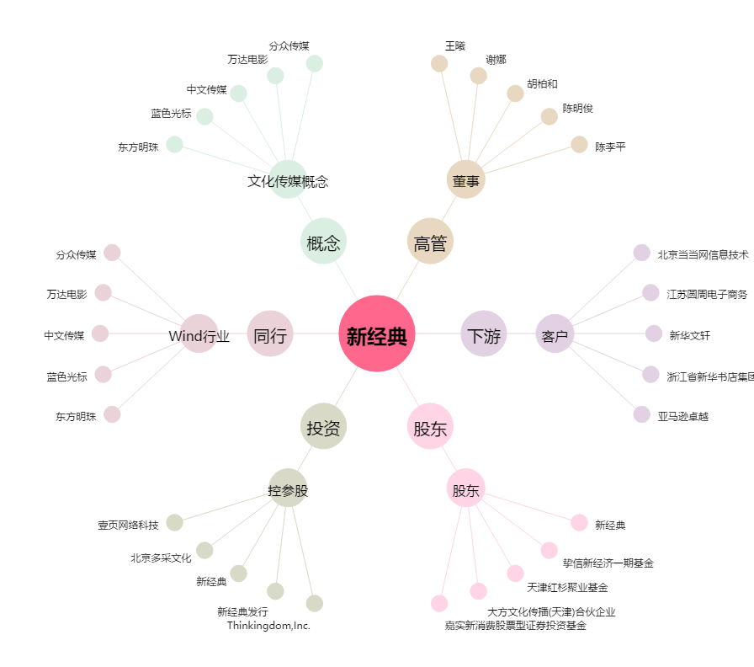
新经典[603096.SH] - 关系概览图

